Таблица
ОТЧЕТ О ФИНАНСОВЫХ РЕЗУЛЬТАТАХ ДЕЯТЕЛЬНОСТИ

 |  | на 1 января 2026 г. |  |  |  | КОДЫ
 |  |  |  |  | Форма по ОКУД | 0503121
 |  |  |  |  | Дата | 01.01.2026

Главный распорядитель, распорядитель, получатель бюджетных средств,
главный администратор, администратор доходов бюджета, |  |  |  |  | по ОКПО | 61891421
главный администратор, администратор источников |  |  |  |  | ИНН | 6007003509
финансирования дефицита бюджета |  | ФИНАНСОВОЕ УПРАВЛЕНИЕ АДМИНИСТРАЦИИ КУНЬИНСКОГО РАЙОНА |  |  | Глава по БК | 872
Наименование бюджета (публично-правового образования) |  | Собственный бюджет |  |  | по ОКТМО | 58516000
Периодичность: годовая
Единица измерения: руб. |  |  |  |  | по ОКЕИ | 383

Наименование показателя |  | Код | Код по | Бюджетная | Средства во временном | Итого
 |  | строки | КОСГУ | деятельность | распоряжении
1 |  | 2 | 3 | 4 | 5 | 6
Доходы (стр. 020 + стр. 030 + стр. 040 + стр. 050 + стр. 060 + стр. 070 + стр. 090 + стр. 100 + стр. 110) |  | 010 | 100 | 894,701,435.45 | - | 894,701,435.45

Налоговые доходы |  | 020 | 110 | 67,117,399.15 | - | 67,117,399.15
в том числе:
Налоги |  |  | 111 | 63,565,165.88 | - | 63,565,165.88
Государственная пошлина, сборы |  |  | 112 | 3,552,233.27 | - | 3,552,233.27
Доходы от собственности |  | 030 | 120 | 2,398,272.71 | - | 2,398,272.71
в том числе:
Доходы от операционной аренды |  |  | 121 | 20,378.57 | - | 20,378.57
Платежи при пользовании природными ресурсами |  |  | 123 | 1,639,000.65 | - | 1,639,000.65
Иные доходы от собственности |  |  | 129 | 738,893.49 | - | 738,893.49
Доходы от оказания платных услуг (работ), компенсаций затрат |  | 040 | 130 | -17,099,321.04 | - | -17,099,321.04
в том числе:
Доходы от компенсации затрат |  |  | 134 | -17,099,321.04 | - | -17,099,321.04
Штрафы, пени, неустойки, возмещения ущерба |  | 050 | 140 | 474,255.07 | - | 474,255.07
в том числе:
Доходы от штрафных санкций за нарушение законодательства о закупках и нарушение условий контрактов (договоров) |  |  | 141 | 1,127.39 | - | 1,127.39
Возмещение ущерба имуществу (за исключением страховых возмещений) |  |  | 144 | 286,849.49 | - | 286,849.49
Прочие доходы от сумм принудительного изъятия |  |  | 145 | 186,278.19 | - | 186,278.19
Безвозмездные денежные поступления текущего характера |  | 060 | 150 | 223,153,191.17 | - | 223,153,191.17
в том числе:
Поступления текущего характера от других бюджетов бюджетной системы Российской Федерации |  |  | 151 | 222,629,114.48 | - | 222,629,114.48
Поступления текущего характера от иных резидентов (за исключением сектора государственного управления и организаций государственного сектора) |  |  | 155 | 524,076.69 | - | 524,076.69

 |  |  |  |  |  | Форма 0503121 с. 2
Наименование показателя |  | Код | Код по | Бюджетная | Средства | Итого
 |  | строки | КОСГУ | деятельность | во временном
 |  |  |  |  | распоряжении
1 |  | 2 | 3 | 4 | 5 | 6
Безвозмездные денежные поступления капитального характера |  | 070 | 160 | 17,845,596.09 | - | 17,845,596.09
в том числе:
Поступления капитального характера от других бюджетов бюджетной системы Российской Федерации |  |  | 161 | 17,845,596.09 | - | 17,845,596.09
Доходы от операций с активами |  | 090 | 170 | 33,604,359.45 | - | 33,604,359.45
в том числе:
Доходы от выбытия активов |  |  | 172 | 31,408,359.45 | - | 31,408,359.45
Чрезвычайные доходы от операций с активами |  |  | 173 | 2,196,000.00 | - | 2,196,000.00
Прочие доходы |  | 100 | 180 | 115,137.05 | - | 115,137.05
в том числе:
Иные доходы |  |  | 189 | 115,137.05 | - | 115,137.05
Безвозмездные неденежные поступления в сектор государственного управления |  | 110 | 190 | 567,092,545.80 | - | 567,092,545.80
в том числе:
Безвозмездные неденежные поступления текущего характера от сектора государственного управления и организаций государственного сектора |  |  | 191 | 5,018,745.56 | - | 5,018,745.56
Безвозмездные неденежные поступления капитального характера от сектора государственного управления и организаций государственного сектора |  |  | 195 | 562,073,800.24 | - | 562,073,800.24
Расходы (стр. 160 + стр. 170 + стр. 190 + стр. 210 + стр. 230 + стр. 240 + стр. 250 + стр. 260 + стр. 270) |  | 150 | 200 | 379,445,643.03 | - | 379,445,643.03
Оплата труда и начисления на выплаты по оплате труда |  | 160 | 210 | 34,822,166.99 | - | 34,822,166.99
в том числе:
Заработная плата |  |  | 211 | 23,827,920.69 | - | 23,827,920.69
Прочие несоциальные выплаты персоналу в денежной форме |  |  | 212 | 3,790,159.00 | - | 3,790,159.00
Начисления на выплаты по оплате труда |  |  | 213 | 7,204,087.30 | - | 7,204,087.30
Оплата работ, услуг |  | 170 | 220 | 59,144,789.42 | - | 59,144,789.42
в том числе:
Услуги связи |  |  | 221 | 615,659.46 | - | 615,659.46
Транспортные услуги |  |  | 222 | 4,204,574.49 | - | 4,204,574.49
Коммунальные услуги |  |  | 223 | 19,352,489.05 | - | 19,352,489.05
Арендная плата за пользование имуществом (за исключением земельных участков и других обособленных природных объектов) |  |  | 224 | 14,423.48 | - | 14,423.48
Работы, услуги по содержанию имущества |  |  | 225 | 27,509,964.81 | - | 27,509,964.81
Прочие работы, услуги |  |  | 226 | 7,417,621.57 | - | 7,417,621.57
Страхование |  |  | 227 | 30,056.56 | - | 30,056.56
Обслуживание государственного (муниципального) долга |  | 190 | 230 | 2,304.28 | - | 2,304.28
в том числе:
Обслуживание внутреннего долга |  |  | 231 | 2,304.28 | - | 2,304.28
Безвозмездные перечисления текущего характера организациям |  | 210 | 240 | 197,314,711.25 | - | 197,314,711.25
в том числе:
Безвозмездные перечисления текущего характера государственным (муниципальным) учреждениям |  |  | 241 | 193,676,296.25 | - | 193,676,296.25
Безвозмездные перечисления нефинансовым организациям государственного сектора на производство |  |  | 244 | 3,338,415.00 | - | 3,338,415.00
Безвозмездные перечисления некоммерческим организациям и физическим лицам - производителям товаров, работ и услуг на производство |  |  | 246 | 300,000.00 | - | 300,000.00
Безвозмездные перечисления бюджетам |  | 230 | 250 | 5,845,883.72 | - | 5,845,883.72
в том числе:
Перечисления текущего характера другим бюджетам бюджетной системы Российской Федерации |  |  | 251 | 5,845,883.72 | - | 5,845,883.72
Социальное обеспечение |  | 240 | 260 | 2,159,060.08 | - | 2,159,060.08
в том числе:
Пособия по социальной помощи населению в денежной форме |  |  | 262 | 77,000.00 | - | 77,000.00
Пенсии, пособия, выплачиваемые работодателями, нанимателями бывшим работникам |  |  | 264 | 1,851,237.00 | - | 1,851,237.00
Социальные пособия и компенсации персоналу в денежной форме |  |  | 266 | 230,823.08 | - | 230,823.08

 |  |  |  |  |  | Форма 0503121 с. 3
Наименование показателя |  | Код | Код по | Бюджетная | Средства | Итого
 |  | строки | КОСГУ | деятельность | во временном
 |  |  |  |  | распоряжении
1 |  | 2 | 3 | 4 | 5 | 6
Расходы по операциям с активами |  | 250 | 270 | 2,663,526.82 | - | 2,663,526.82
в том числе:
Амортизация |  |  | 271 | 489,974.31 | - | 489,974.31
Расходование материальных запасов |  |  | 272 | 2,173,552.51 | - | 2,173,552.51
Безвозмездные перечисления капитального характера организациям |  | 260 | 280 | 72,894,914.63 | - | 72,894,914.63
в том числе:
Безвозмездные перечисления капитального характера государственным (муниципальным) учреждениям |  |  | 281 | 70,680,272.92 | - | 70,680,272.92
Безвозмездные перечисления капитального характера нефинансовым организациям государственного сектора |  |  | 284 | 2,214,641.71 | - | 2,214,641.71
Прочие расходы |  | 270 | 290 | 4,598,285.84 | - | 4,598,285.84
в том числе:
Налоги, пошлины и сборы |  |  | 291 | 86,100.00 | - | 86,100.00
Штрафы за нарушение законодательства о налогах и сборах, законодательства о страховых взносах |  |  | 292 | 1,022.79 | - | 1,022.79
Иные выплаты текущего характера физическим лицам |  |  | 296 | 20,560.00 | - | 20,560.00
Иные выплаты текущего характера организациям |  |  | 297 | 4,490,603.05 | - | 4,490,603.05
Чистый операционный результат |  | 300 |  | 515,255,792.42 | - | 515,255,792.42
(стр. 301–стр. 302); (стр. 310+стр. 410)
Операционный результат до налогообложения (стр. 010–стр. 150) |  | 301 |  | 515,255,792.42 | - | 515,255,792.42
в том числе:

 |  |  |  |  |  | Форма 0503121 с. 4
Наименование показателя |  | Код | Код по | Бюджетная | Средства | Итого
 |  | строки | КОСГУ | деятельность | во временном
 |  |  |  |  | распоряжении
1 |  | 2 | 3 | 4 | 5 | 6
 |  |  |  |  |  | Форма 0503121 с. 5
Наименование показателя |  | Код | Код по | Бюджетная | Средства | Итого
 |  | строки | КОСГУ | деятельность | во временном
 |  |  |  |  | распоряжении
1 |  | 2 | 3 | 4 | 5 | 6

Наименование показателя |  | Код | Код по | Бюджетная | Средства | Итого
 |  | строки | КОСГУ | деятельность | во временном
 |  |  |  |  | распоряжении
1 |  | 2 | 3 | 4 | 5 | 6

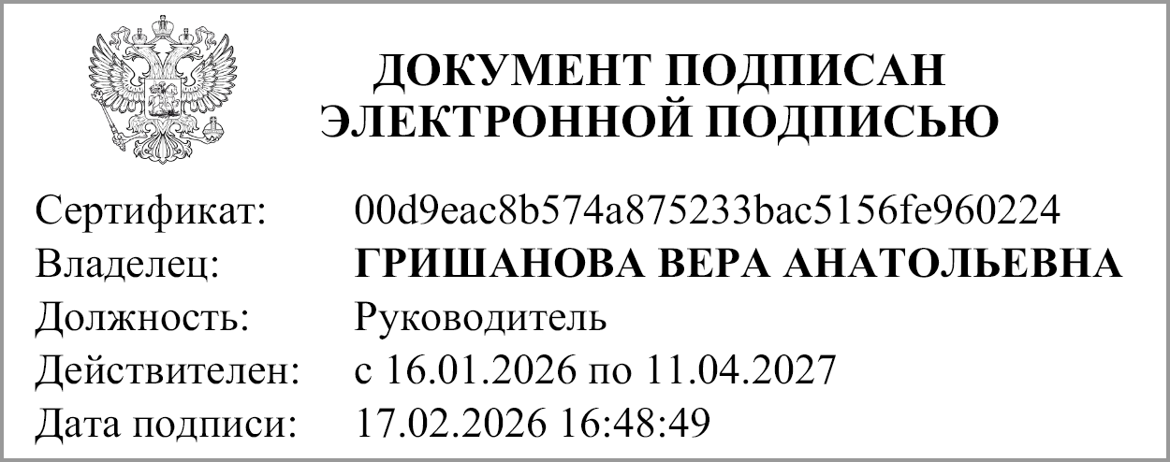
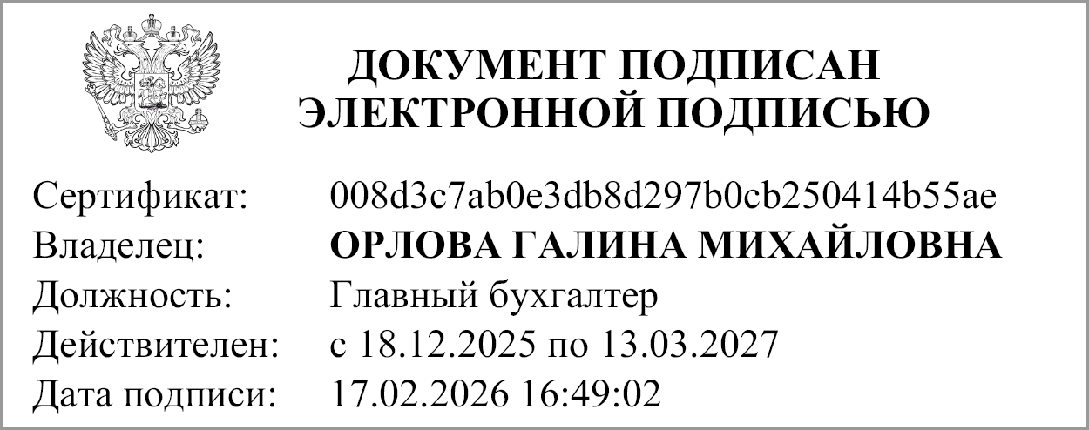
Руководитель |  | ГРИШАНОВА ВЕРА АНАТОЛЬЕВНА |  | Главный бухгалтер |  | Г.М.Орлова
 | (подпись) | (расшифровка подписи) |  |  | (подпись) | (расшифровка подписи)

 | Централизованная бухгалтерия

 |  |  |  | (наименование, ОГРН, ИНН, КПП, местонахождение)

 |  | Руководитель
 |  | (уполномоченное лицо) |  | (должность) | (подпись) | (расшифровка подписи)

Исполнитель
 | (должность) |  | (подпись) |  | (расшифровка подписи) | (телефон, e-mail)

"01" января 2026 г.

